Evaluacion Base 1.
MMDS01.04.18.P02.F31
1
VERSIÓN
13/jul/2018
FECHA DE ENTRADA
EN VIGENCIA
SISTEMAS DE GESTIÓN Y CONTROL INTEGRADOS
(SISTEDA, SGC y MECI)
MODELO EVALUATIVO TÉCNICO
PROGRAMA DEPORVIDA

DESARROLLO SOCIAL
SERVICIO DE DEPORTE Y RECREACIÓN

FECHA: |  |  | ESCENARIO:
MONITOR:
DISCIPLINA: | Boxeo |  | NIVEL: | Base
INDICADOR TÉCNICO
Realiza imitacion del gesto tecnico de la parada de combate en diferentes planos
EVALUACIÓN: | Parada de Combate

OBJETIVO: | Imitar el gesto técnico de la parada de combate en los diferentes planos |  |  |  | GRÁFICO

 |  |  |  |  | 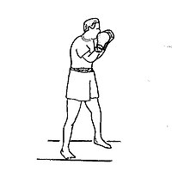 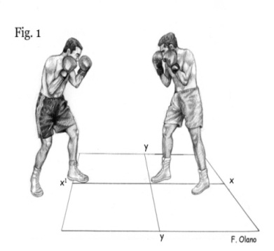 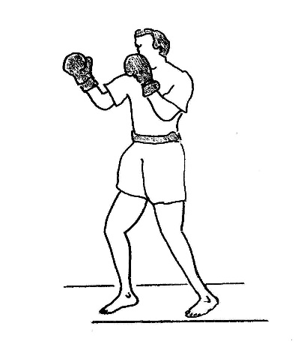
MATERIALES: | ring, aros, conos, pitos, cronómetros, tablas de apuntes, lapiceros, lápiz, borrador

DESCRIPCIÓN DE LA PRUEBA: | El deportista debe tener Las piernas al ancho de los hombros, la pierna izquierda adelante y la pierna derecha atrás, apoyando la parte anterior del pie y separando el talon del piso. La pierna flexionada. Los brazos en su posicion ideal de ataque y defensa y cuando suene el pito realizar la ejecucion del gesto tecnico

RECOMENDACIONES: | La guardia debe permanecer como una coraza cuando ejecutamos los golpes y pegamos el recto de derecha la otra mano debe estar protegiendo el menton el cual es punto blanco para derribar el oponente

CALIFICACIÓN: | El deportista realiza 3 intentos donde de acuerdo a el nivel de la ejecucion se determina la puntuacion correspondiente

Vo.Bo. Realizó:
Vo.Bo. Revisó:
Vo.Bo. Aprobó:

Elaborado por: Aldover Alexander Colorado |  | Cargo: N/A |  |  | Fecha: 07/may/2017 | Firma:
Revisado por: Ruben Darío Muñoz Abadía |  | Cargo: Subsecretario de Fomento |  |  | Fecha: 10/may/2018 | Firma:
Aprobado por: Silvio Fernando López Ferro |  | Cargo: Secretario del Deporte y la Recreación |  |  | Fecha: 10/may/2018 | Firma:

Vo.Bo. Realizó:
Vo.Bo. Revisó:
Vo.Bo. Aprobó:

Elaborado por: Aldover Alexander Colorado |  | Cargo: N/A |  |  | Fecha: 07/may/2017 | Firma:
Revisado por: Ruben Darío Muñoz Abadía |  | Cargo: Subsecretario de Fomento |  |  | Fecha: 10/may/2018 | Firma:
Aprobado por: Silvio Fernando López Ferro |  | Cargo: Secretario del Deporte y la Recreación |  |  | Fecha: 10/may/2018 | Firma:

Evaluacion Base 2.
MMDS01.04.18.P02.F31
1
VERSIÓN
13/jul/2018
FECHA DE ENTRADA
EN VIGENCIA
SISTEMAS DE GESTIÓN Y CONTROL INTEGRADOS
(SISTEDA, SGC y MECI)
MODELO EVALUATIVO TÉCNICO
PROGRAMA DEPORVIDA

DESARROLLO SOCIAL
SERVICIO DE DEPORTE Y RECREACIÓN

FECHA: |  |  | ESCENARIO:
MONITOR:
DISCIPLINA: | Boxeo |  | NIVEL: | Base
INDICADOR TÉCNICO
Imita la ejecucion del gesto tecnico del recto izquierdo al tronco en movimiento
EVALUACIÓN: | Golpe Recto de Izquierda al Tronco

OBJETIVO: | Imitar el gesto tecnico del golpe recto de izquierda al tronco en movimiento |  |  |  | GRÁFICO

 |  |  |  |  | 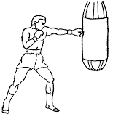 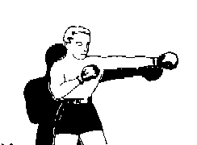 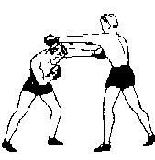
MATERIALES: | ring, aros, conos, pitos, cronómetros, tablas de apuntes, lapiceros, lápiz, borrador

DESCRIPCIÓN DE LA PRUEBA: | En parejas el evaluado al sonido del pito debe realiza el gesto tecnico teniendo el peso del cuerpo desplazado a la derecha, elevando la pierna izquierda y apartir de esta posicion se hace empuje con la pierna derecha. El brazo izquierdo se lanza hacia el objetivo que en este caso es el adversario, al cual le llegue el puño al tronco.

RECOMENDACIONES: | Al ejecutar este gesto tecnico se debe flexionar la rodilla izquierda para darle mas alcance mas al golpe e impactar ma fuerte al adversario

CALIFICACIÓN: | El deportista realiza 3 intentos donde de acuerdo a el nivel de la ejecucion se determina la puntuacion correspondiente, teniendo en cuenta el movimiento, la postura o posicion de la parte superior e inferior del cuerpo y la ejecucion del golpe

Vo.Bo. Realizó:
Vo.Bo. Revisó:
Vo.Bo. Aprobó:

Elaborado por: Aldover Alexander Colorado |  | Cargo: N/A |  |  | Fecha: 07/may/2017 | Firma:
Revisado por: Ruben Darío Muñoz Abadía |  | Cargo: Subsecretario de Fomento |  |  | Fecha: 10/may/2018 | Firma:
Aprobado por: Silvio Fernando López Ferro |  | Cargo: Secretario del Deporte y la Recreación |  |  | Fecha: 10/may/2018 | Firma:

Evaluacion Base 3.
MMDS01.04.18.P02.F31
1
VERSIÓN
13/jul/2018
FECHA DE ENTRADA
EN VIGENCIA
SISTEMAS DE GESTIÓN Y CONTROL INTEGRADOS
(SISTEDA, SGC y MECI)
MODELO EVALUATIVO TÉCNICO
PROGRAMA DEPORVIDA

DESARROLLO SOCIAL
SERVICIO DE DEPORTE Y RECREACIÓN

FECHA: |  |  | ESCENARIO:
MONITOR:
DISCIPLINA: | Boxeo |  | NIVEL: | Base
INDICADOR TÉCNICO
Realiza imitacion del gesto tecnico del recto de derecha al tronco en paradas
EVALUACIÓN: | Golpe Recto de de Derecha al Tronco con Parada

OBJETIVO: | Imitar el gesto tecnico del golpe recto de derecha al tronco en parada |  |  |  | GRÁFICO

 |  |  |  |  | 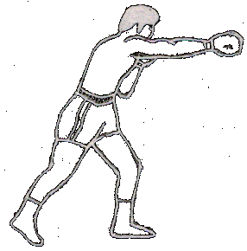 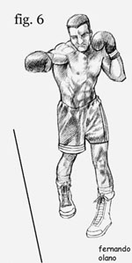 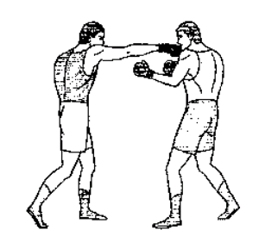
MATERIALES: | ring, aros, conos, pitos, cronómetros, tablas de apuntes, lapiceros, lápiz, borrador

DESCRIPCIÓN DE LA PRUEBA: | En parejas el evaluado al sonido del pito realiza el gesto tecnico teniendo el peso del cuerpo desplazado a la izquierda, elevando la pierna derecha y apartir de esta posicion se hace empuje con la pierna izquierda. El brazo derecho se lanza hacia el objetivo que en este caso es el adversario, al cual le llega el puño al tronco.

RECOMENDACIONES: | Para la ejecucion correcta de este golpe se debe tirar el recto de izquierda para romper la guardia y poder impactar con la mano derecha.

CALIFICACIÓN: | El deportista realiza 3 intentos donde de acuerdo a el nivel de la ejecucion se determina la puntuacion correspondiente, teniendo en cuenta el movimiento, la postura o posicion de la parte superior e inferior del cuerpo y la ejecucion del golpe

Vo.Bo. Realizó:
Vo.Bo. Revisó:
Vo.Bo. Aprobó:

Elaborado por: Aldover Alexander Colorado |  | Cargo: N/A |  |  | Fecha: 07/may/2017 | Firma:
Revisado por: Ruben Darío Muñoz Abadía |  | Cargo: Subsecretario de Fomento |  |  | Fecha: 10/may/2018 | Firma:
Aprobado por: Silvio Fernando López Ferro |  | Cargo: Secretario del Deporte y la Recreación |  |  | Fecha: 10/may/2018 | Firma:

Evaluacion Irradiacion 1.
MMDS01.04.18.P02.F31
1
VERSIÓN
13/jul/2018
FECHA DE ENTRADA
EN VIGENCIA
SISTEMAS DE GESTIÓN Y CONTROL INTEGRADOS
(SISTEDA, SGC y MECI)
MODELO EVALUATIVO TÉCNICO
PROGRAMA DEPORVIDA

DESARROLLO SOCIAL
SERVICIO DE DEPORTE Y RECREACIÓN

FECHA: |  |  | ESCENARIO:
MONITOR:
DISCIPLINA: | Boxeo |  | NIVEL: | Irradiaciòn
INDICADOR TÉCNICO
Realiza el gesto tecnico de los giros a la izquierda y a la derecha
EVALUACIÓN: | Giros

OBJETIVO: | Realizar el gesto tecnico de giros a la izquierda y a la derecha |  |  |  | GRÁFICO

 |  |  |  |  | 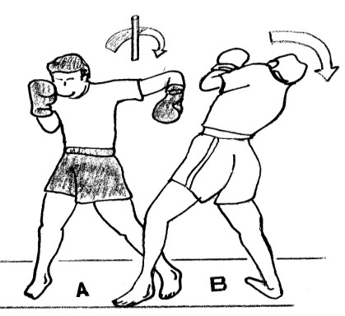 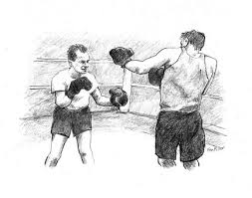 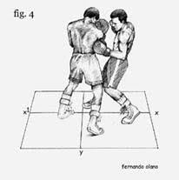
MATERIALES: | ring, aros, conos, pitos, cronómetros, tablas de apuntes, lapiceros, lápiz, borrador

DESCRIPCIÓN DE LA PRUEBA: | Èl evaluado, partiendo de la parada de combate, traslada el peso del cuerpo a la pierna delantera -en este caso la izquierda- y realiza un giro del cuerpo a la izquierda. Para realizar los Giros a la izquierda el evaluado traslada el peso del cuerpo hacia la pierna delantera y realiza un giro del cuerpo a la derecha. lo que permitira la ejecucion corrrecta del gesto tecnico

RECOMENDACIONES: | Para ejecutar este gesto tecnico se recomienda que las piernas conserven su distancia lo que permite una estabilidad al realizar el movimiento

CALIFICACIÓN: | El deportista realiza 3 intentos donde de acuerdo a el nivel de la ejecucion se determina la puntuacion correspondiente, teniendo en cuenta el movimiento, la postura o posicion de la parte superior e inferior del cuerpo.

Vo.Bo. Realizó:
Vo.Bo. Revisó:
Vo.Bo. Aprobó:

Elaborado por: Aldover Alexander Colorado |  | Cargo: N/A |  |  | Fecha: 07/may/2017 | Firma:
Revisado por: Ruben Darío Muñoz Abadía |  | Cargo: Subsecretario de Fomento |  |  | Fecha: 10/may/2018 | Firma:
Aprobado por: Silvio Fernando López Ferro |  | Cargo: Secretario del Deporte y la Recreación |  |  | Fecha: 10/may/2018 | Firma:

Evaluacion Irradiacion 2.
MMDS01.04.18.P02.F31
1
VERSIÓN
13/jul/2018
FECHA DE ENTRADA
EN VIGENCIA
SISTEMAS DE GESTIÓN Y CONTROL INTEGRADOS
(SISTEDA, SGC y MECI)
MODELO EVALUATIVO TÉCNICO
PROGRAMA DEPORVIDA

DESARROLLO SOCIAL
SERVICIO DE DEPORTE Y RECREACIÓN

FECHA: |  |  | ESCENARIO:
MONITOR:
DISCIPLINA: | Boxeo |  | NIVEL: | Irradiaciòn
INDICADOR TÉCNICO
Ejecuta el gesto tecnico del gancho de izquierda y derecha al tronco
EVALUACIÓN: | Gancho al Tronco a la Izquierda y a la Derecha

OBJETIVO: | Ejecutar del gesto tecnico de ganchos al tronco a la izquierda y a la derecha |  |  |  | GRÁFICO

 |  |  |  |  | 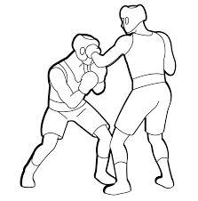 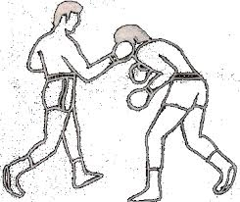 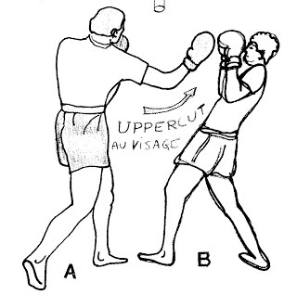
MATERIALES: | ring, aros, conos, pitos, cronómetros, tablas de apuntes, lapiceros, lápiz, borrador

DESCRIPCIÓN DE LA PRUEBA: | El evaluado ejecutaLos golpes de gancho con: la articulación del codo cerrada, el ángulo de flexión con distancia al objetivo y la fuerza del golpe. El impulso con la pierna derecha, de la velocidad del giro de la cadera y el tronco y la elevación rápida del hombro. finalizando con puño apretado fuertemente en el momento de llegar al objetivo.

RECOMENDACIONES: | La ejecucion de los ganchos deben ser a corta distancia (cuerpo a cuerpo) y estar pendiente de la reaccion del adversario para que no realice el gesto tecnico de riposta

CALIFICACIÓN: | El deportista realiza 3 intentos donde de acuerdo a el nivel de la ejecucion se determina la puntuacion correspondiente, teniendo en cuenta el nivel y la efectividad en el impacto.

Vo.Bo. Realizó:
Vo.Bo. Revisó:
Vo.Bo. Aprobó:

Elaborado por: Aldover Alexander Colorado |  | Cargo: N/A |  |  | Fecha: 07/may/2017 | Firma:
Revisado por: Ruben Darío Muñoz Abadía |  | Cargo: Subsecretario de Fomento |  |  | Fecha: 10/may/2018 | Firma:
Aprobado por: Silvio Fernando López Ferro |  | Cargo: Secretario del Deporte y la Recreación |  |  | Fecha: 10/may/2018 | Firma:

Evaluacion Irradiacion 3.
MMDS01.04.18.P02.F31
1
VERSIÓN
13/jul/2018
FECHA DE ENTRADA
EN VIGENCIA
SISTEMAS DE GESTIÓN Y CONTROL INTEGRADOS
(SISTEDA, SGC y MECI)
MODELO EVALUATIVO TÉCNICO
PROGRAMA DEPORVIDA

DESARROLLO SOCIAL
SERVICIO DE DEPORTE Y RECREACIÓN

FECHA: |  |  | ESCENARIO:
MONITOR:
DISCIPLINA: | Boxeo |  | NIVEL: | Irradiaciòn
INDICADOR TÉCNICO
Ejecuta el gesto tecnico de la defensa de los ganchos al tronco
EVALUACIÓN: | Defensa Gancho al Tronco a la Izquierda y a la Derecha

OBJETIVO: | Ejecutar la defensa del gesto tecnico de ganchos al tronco a la izquierda y a la derecha |  |  |  | GRÁFICO

 |  |  |  |  | 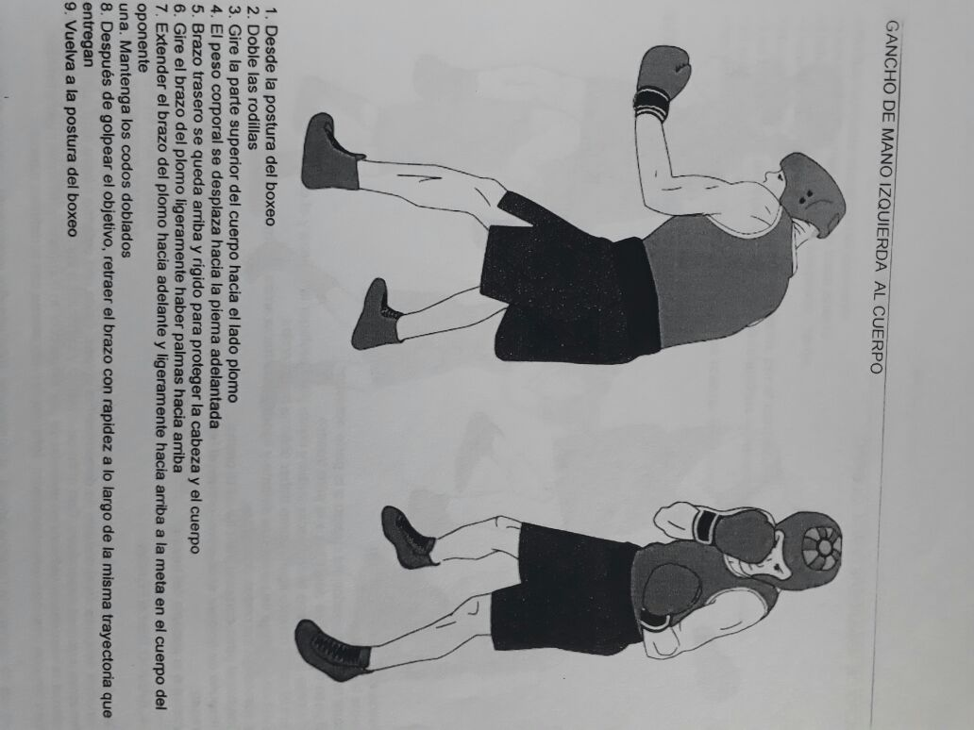
MATERIALES: | ring, aros, conos, pitos, cronómetros, tablas de apuntes, lapiceros, lápiz, borrador

DESCRIPCIÓN DE LA PRUEBA: | Se desarrolla en parejas donde el evaluado, partiendo desde la posicion de combate al sonido del pito realiza movimiento de giro completo, evitando el impacto del adversario y brindadose la oportunidad de tener la reposta al golpe.

RECOMENDACIONES: | La ejecucion de los ganchos deben ser a corta distancia (cuerpo a cuerpo) y estar pendiente de la reaccion del adversario para que no realice el gesto tecnico de riposta

CALIFICACIÓN: | El deportista realiza 3 intentos donde de acuerdo a el nivel de la ejecucion se determina la puntuacion correspondiente, teniendo en cuenta el nivel y la efectividad en el impacto.

Vo.Bo. Realizó:
Vo.Bo. Revisó:
Vo.Bo. Aprobó:

Elaborado por: Aldover Alexander Colorado |  | Cargo: N/A |  |  | Fecha: 07/may/2017 | Firma:
Revisado por: Ruben Darío Muñoz Abadía |  | Cargo: Subsecretario de Fomento |  |  | Fecha: 10/may/2018 | Firma:
Aprobado por: Silvio Fernando López Ferro |  | Cargo: Secretario del Deporte y la Recreación |  |  | Fecha: 10/may/2018 | Firma:

Evaluacion Fundamentaciòn 1.
MMDS01.04.18.P02.F31
1
VERSIÓN
13/jul/2018
FECHA DE ENTRADA
EN VIGENCIA
SISTEMAS DE GESTIÓN Y CONTROL INTEGRADOS
(SISTEDA, SGC y MECI)
MODELO EVALUATIVO TÉCNICO
PROGRAMA DEPORVIDA

DESARROLLO SOCIAL
SERVICIO DE DEPORTE Y RECREACIÓN

FECHA: |  |  | ESCENARIO:
MONITOR:
DISCIPLINA: | Boxeo |  | NIVEL: | Fundamentaciòn
INDICADOR TÉCNICO
Ejecuta el gesto tecnico de series de 3 y 4 golpes rectos al ataque
EVALUACIÓN: | Series de 3 y 4 Golpes

OBJETIVO: | Ejecutar correctamente el gesto tecnico de series de 3 y 4 golpes |  |  |  | GRÁFICO

 |  |  |  |  | 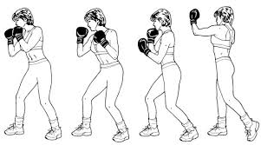 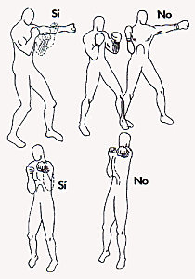
MATERIALES: | ring, aros, conos, pitos, cronómetros, tablas de apuntes, lapiceros, lápiz, borrador

DESCRIPCIÓN DE LA PRUEBA: | En pareja el evaluado realiza los gestos tecnicos del gancho de derecha, el cruzado de izquierda y el recto de derecha al adversario, y el adversario realiza su defensa a traves del gesto tecnico de riposta.

RECOMENDACIONES: | Cuando el ejecutador hace las series de combinaciones y hace la finalizacion de la serie debe dar lo mas rapido posible el paso hacia tras para quedar en modo defensivo y poder volver a contratacar.

CALIFICACIÓN: | El deportista realiza 3 intentos donde de acuerdo a el nivel de la ejecucion se determina la puntuacion correspondiente, teniendo en cuenta el nivel y la efectividad en el impacto.

Vo.Bo. Realizó:
Vo.Bo. Revisó:
Vo.Bo. Aprobó:

Elaborado por: Aldover Alexander Colorado |  | Cargo: N/A |  |  | Fecha: 07/may/2017 | Firma:
Revisado por: Ruben Darío Muñoz Abadía |  | Cargo: Subsecretario de Fomento |  |  | Fecha: 10/may/2018 | Firma:
Aprobado por: Silvio Fernando López Ferro |  | Cargo: Secretario del Deporte y la Recreación |  |  | Fecha: 10/may/2018 | Firma:

Evaluacion Fundamentaciòn 2
MMDS01.04.18.P02.F31
1
VERSIÓN
13/jul/2018
FECHA DE ENTRADA
EN VIGENCIA
SISTEMAS DE GESTIÓN Y CONTROL INTEGRADOS
(SISTEDA, SGC y MECI)
MODELO EVALUATIVO TÉCNICO
PROGRAMA DEPORVIDA

DESARROLLO SOCIAL
SERVICIO DE DEPORTE Y RECREACIÓN

FECHA: |  |  | ESCENARIO:
MONITOR:
DISCIPLINA: | Boxeo |  | NIVEL: | Fundamentaciòn
INDICADOR TÉCNICO
Ejecuta una combinación de gestos tecnicos de golpes de dos recto a la cara con dos ganchos al tronco
EVALUACIÓN: | Combinaciones de dos Golpes por dos Ganchos

OBJETIVO: | Ejecutar combinacion de golpes de dos recto a la cara con dos ganchos. |  |  |  | GRÁFICO

 |  |  |  |  | 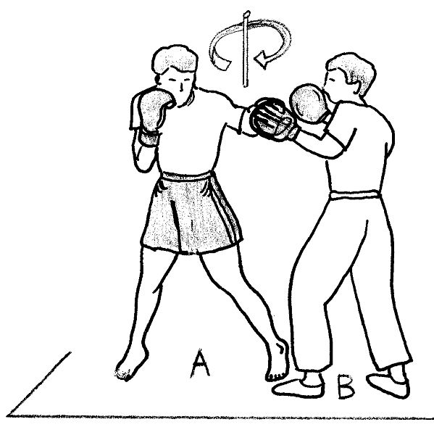 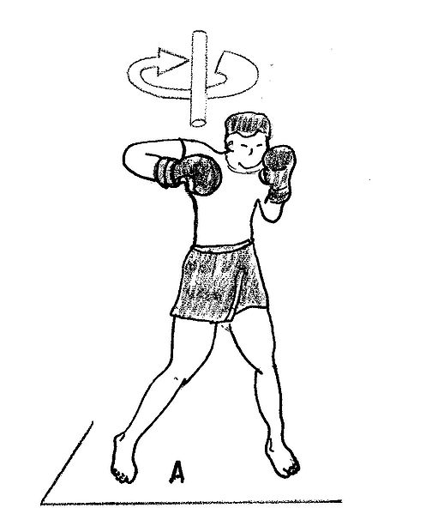
MATERIALES: | ring, aros, conos, pitos, cronómetros, tablas de apuntes, lapiceros, lápiz, borrador

DESCRIPCIÓN DE LA PRUEBA: | En pareja el evaluado partiendo desde la postura de combate inicia con el golpe de recto de izquierda para romper la guardia del oponente, lanzando el golpe de la mano derecha para acortar distancia y tener posicion para lanzar dos golpes gancho al tronco y dejar inmovil al rival.

RECOMENDACIONES: | Cuando se hace este gesto tecnico es recomendable el paso atrás y estar pendiente para la reposta de los golpes cruzados del oponente, ya que estamos a una corta distancia

CALIFICACIÓN: | El deportista realiza 3 intentos donde de acuerdo a el nivel de la ejecucion se determina la puntuacion correspondiente, teniendo en cuenta el nivel y la efectividad en el impacto.

Vo.Bo. Realizó:
Vo.Bo. Revisó:
Vo.Bo. Aprobó:

Elaborado por: Aldover Alexander Colorado |  | Cargo: N/A |  |  | Fecha: 07/may/2017 | Firma:
Revisado por: Ruben Darío Muñoz Abadía |  | Cargo: Subsecretario de Fomento |  |  | Fecha: 10/may/2018 | Firma:
Aprobado por: Silvio Fernando López Ferro |  | Cargo: Secretario del Deporte y la Recreación |  |  | Fecha: 10/may/2018 | Firma:

Evaluacion Fundamentaciòn 3
MMDS01.04.18.P02.F31
1
VERSIÓN
13/jul/2018
FECHA DE ENTRADA
EN VIGENCIA
SISTEMAS DE GESTIÓN Y CONTROL INTEGRADOS
(SISTEDA, SGC y MECI)
MODELO EVALUATIVO TÉCNICO
PROGRAMA DEPORVIDA

DESARROLLO SOCIAL
SERVICIO DE DEPORTE Y RECREACIÓN

FECHA: |  |  | ESCENARIO:
MONITOR:
DISCIPLINA: | Boxeo |  | NIVEL: | Fundamentaciòn
INDICADOR TÉCNICO
Ejecuta una combinación de gestos tecnicos de golpes de dos recto a la cara con dos ganchos al tronco
EVALUACIÓN: | Cruzado de Izquierda a la Cara

OBJETIVO: | Ejecutar el gesto tecnico del cruzado de izquierda a la cara |  |  |  | GRÁFICO

 |  |  |  |  | 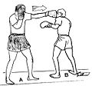
MATERIALES: | ring, aros, conos, pitos, cronómetros, tablas de apuntes, lapiceros, lápiz, borrador

DESCRIPCIÓN DE LA PRUEBA: | En pareja desde la parada de combate realiza giro hacia el lado derecho del pie ligeramente, donde el peso corporal se desplaza a la pierna de apoyo, manteniendo la parte posterior del brazo hacia arriba rigido y cerca de la barbilla gira el brazo que golpea hacia el oponente sin extender el brazo derecho.

RECOMENDACIONES: | Cuando se realiza el gesto tecnico de los golpes cruzados quedamos semsibles a los golpes de ganchos del adversario, por lo tanto se necesita conservar la guardia y regresar los brazos a su posicion natural lo mas pronto posible.

CALIFICACIÓN: | El deportista realiza 3 intentos donde de acuerdo a el nivel de la ejecucion se determina la puntuacion correspondiente, teniendo en cuenta el nivel y la efectividad en el impacto.

Vo.Bo. Realizó:
Vo.Bo. Revisó:
Vo.Bo. Aprobó:

Elaborado por: Aldover Alexander Colorado |  | Cargo: N/A |  |  | Fecha: 07/may/2017 | Firma:
Revisado por: Ruben Darío Muñoz Abadía |  | Cargo: Subsecretario de Fomento |  |  | Fecha: 10/may/2018 | Firma:
Aprobado por: Silvio Fernando López Ferro |  | Cargo: Secretario del Deporte y la Recreación |  |  | Fecha: 10/may/2018 | Firma:

Evaluacion Apropiaciòn 1
MMDS01.04.18.P02.F31
1
VERSIÓN
13/jul/2018
FECHA DE ENTRADA
EN VIGENCIA
SISTEMAS DE GESTIÓN Y CONTROL INTEGRADOS
(SISTEDA, SGC y MECI)
MODELO EVALUATIVO TÉCNICO
PROGRAMA DEPORVIDA

DESARROLLO SOCIAL
SERVICIO DE DEPORTE Y RECREACIÓN

FECHA: |  |  | ESCENARIO:
MONITOR:
DISCIPLINA: | Boxeo |  | NIVEL: | Apropiaciòn
INDICADOR TÉCNICO
Consolida la ejecucion del gesto tecnico de series de más de cuatro golpes
EVALUACIÓN: | Series de Golpe

OBJETIVO: | Consolidar la ejecucion del gesto tecnico de las series de golpe a la cara y el tronco |  |  |  | GRÁFICO

 |  |  |  |  | 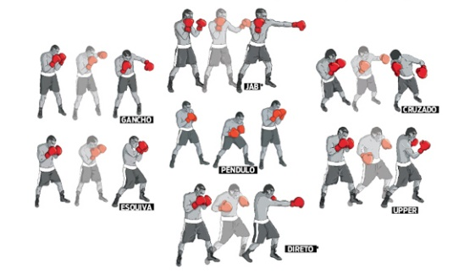 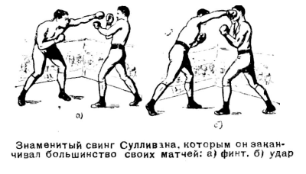
MATERIALES: | ring, aros, conos, pitos, cronómetros, tablas de apuntes, lapiceros, lápiz, borrador

DESCRIPCIÓN DE LA PRUEBA: | En pareja el evaluado realiza los gestos tecnicos del gancho de derecha, el cruzado de izquierda y el recto de derecha al adversario, y el adversario realiza su defensa a traves del gesto tecnico de riposta. Con 5 y 6 golpes

RECOMENDACIONES: | Se recomienda tener mucho desplazamiento realizando movimientos de cintura y continuamente ejecutando golpe de izquierda para abrir la guardia a nuestro oponente y seguir con la ejecucion de combinaciones

CALIFICACIÓN: | El deportista realiza 3 intentos donde de acuerdo a el nivel de la ejecucion se determina la puntuacion correspondiente, teniendo en cuenta el nivel y la efectividad en el impacto.

Vo.Bo. Realizó:
Vo.Bo. Revisó:
Vo.Bo. Aprobó:

Elaborado por: Aldover Alexander Colorado |  | Cargo: N/A |  |  | Fecha: 07/may/2017 | Firma:
Revisado por: Ruben Darío Muñoz Abadía |  | Cargo: Subsecretario de Fomento |  |  | Fecha: 10/may/2018 | Firma:
Aprobado por: Silvio Fernando López Ferro |  | Cargo: Secretario del Deporte y la Recreación |  |  | Fecha: 10/may/2018 | Firma:

Evaluacion Apropiaciòn 2
MMDS01.04.18.P02.F31
1
VERSIÓN
13/jul/2018
FECHA DE ENTRADA
EN VIGENCIA
SISTEMAS DE GESTIÓN Y CONTROL INTEGRADOS
(SISTEDA, SGC y MECI)
MODELO EVALUATIVO TÉCNICO
PROGRAMA DEPORVIDA

DESARROLLO SOCIAL
SERVICIO DE DEPORTE Y RECREACIÓN

FECHA: |  |  | ESCENARIO:
MONITOR:
DISCIPLINA: | Boxeo |  | NIVEL: | Apropiaciòn
INDICADOR TÉCNICO
Consolida la ejecución del gesto tecnico de combinaciones de recto y de gancho a la cabeza y al tronco
EVALUACIÓN: | Combinaciones de Golpe

OBJETIVO: | Consolidar la ejecucion de combinaciones de recto y de gancho a la cabeza y el tronco |  |  |  | GRÁFICO

 |  |  |  |  | 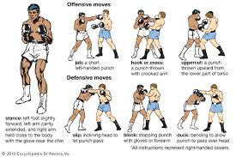 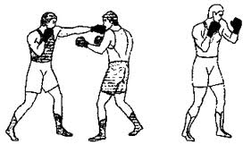
MATERIALES: | ring, aros, conos, pitos, cronómetros, tablas de apuntes, lapiceros, lápiz, borrador

DESCRIPCIÓN DE LA PRUEBA: | En pareja desde la postura de combate el evaluado ejecuta los dos golpes rectos al tronco, con reposta de los mismos del adversario, involucrando golpes curvos a la cara

RECOMENDACIONES: | Para ser mas precisos en la realizacion de este gesto tecnico se debe realizar con paso pendulo, ya que al realizarlo con pasos planos quedariamos sin distancia para ejecutar toda la combinacion.

CALIFICACIÓN: | El deportista realiza 3 intentos donde de acuerdo a el nivel de la ejecucion se determina la puntuacion correspondiente, teniendo en cuenta el nivel y la efectividad en el impacto.

Vo.Bo. Realizó:
Vo.Bo. Revisó:
Vo.Bo. Aprobó:

Elaborado por: Aldover Alexander Colorado |  | Cargo: N/A |  |  | Fecha: 07/may/2017 | Firma:
Revisado por: Ruben Darío Muñoz Abadía |  | Cargo: Subsecretario de Fomento |  |  | Fecha: 10/may/2018 | Firma:
Aprobado por: Silvio Fernando López Ferro |  | Cargo: Secretario del Deporte y la Recreación |  |  | Fecha: 10/may/2018 | Firma:

Evaluacion Apropiaciòn 3
MMDS01.04.18.P02.F31
1
VERSIÓN
13/jul/2018
FECHA DE ENTRADA
EN VIGENCIA
SISTEMAS DE GESTIÓN Y CONTROL INTEGRADOS
(SISTEDA, SGC y MECI)
MODELO EVALUATIVO TÉCNICO
PROGRAMA DEPORVIDA

DESARROLLO SOCIAL
SERVICIO DE DEPORTE Y RECREACIÓN

FECHA: |  |  | ESCENARIO:
MONITOR:
DISCIPLINA: | Boxeo |  | NIVEL: | Fundamentaciòn
INDICADOR TÉCNICO
Consolida la ejecución del gesto tecnico de los cruzados de izquierda y derecha a la cara
EVALUACIÓN: | Series de Golpe

OBJETIVO: | onsolidar la ejecucion del gesto tecnico de de cruzado con izquierda y derecha a la cara |  |  |  | GRÁFICO

MATERIALES: | ring, aros, conos, pitos, cronómetros, tablas de apuntes, lapiceros, lápiz, borrador

DESCRIPCIÓN DE LA PRUEBA: | En pareja desde la parada de combate realiza giro hacia el lado derecho del pie ligeramente, donde el peso corporal se desplaza a la pierna de apoyo, manteniendo la parte posterior del brazo hacia arriba rigido y cerca de la barbilla gira el brazo que golpea hacia el oponente sin extender el brazo derecho. Para la ejecucion del lado derecho se debe realizar todo lo contrario girando desde la parada de combate el pie izquierdo.

RECOMENDACIONES: | Al ejecutar esta serie de golpes debemos estar pendiente del rival ya que lo puede sorprender con un movimiento estrategico de piernas o con un paso plano hacia atrás y puede repostar con una combinacion de gancho cruzado y recto

CALIFICACIÓN: | l deportista realiza 3 intentos donde de acuerdo a el nivel de la ejecucion se determina la puntuacion correspondiente, teniendo en cuenta el nivel y la efectividad en el impacto.

Vo.Bo. Realizó:
Vo.Bo. Revisó:
Vo.Bo. Aprobó:

Elaborado por: Aldover Alexander Colorado |  | Cargo: N/A |  |  | Fecha: 07/may/2017 | Firma:
Revisado por: Ruben Darío Muñoz Abadía |  | Cargo: Subsecretario de Fomento |  |  | Fecha: 10/may/2018 | Firma:
Aprobado por: Silvio Fernando López Ferro |  | Cargo: Secretario del Deporte y la Recreación |  |  | Fecha: 10/may/2018 | Firma:

